Redis
2 vấn đề lưu ý để sử dụng cache
 | persistent: tính ổn định, phải đảm bảo server ko bị down, dữ liệu ko bị mất
 | consistent: đảm bảo data trong redis và sql giống nhau => cập nhật database phải cập nhật redis

Khi sao chép dữ liệu từ RAM xuống disk. Redis tạo ra một process con tương đương process gốc để xử lý => không đủ bộ nhớ => lỗi
 | vm.overcommit_memory = 0 có nghĩa là kernel sẽ kiểm tra xem có đủ bộ nhớ hay không trước khi cho phép yêu cầu cấp phát bộ nhớ.
 | Nếu không, yêu cầu sẽ thất bại do lỗi hết bộ nhớ. => sửa lại bằng 1

Redis là một cơ sở dữ liệu in-memory, và các hoạt động của nó liên quan chủ yếu đến bộ nhớ.
 | THP được thiết kế để tối ưu hóa việc quản lý bộ nhớ cho các ứng dụng sử dụng ổ cứng và thường không cần thiết cho Redis.
 | Khi Redis sử dụng bộ nhớ một cách hiệu quả, việc sử dụng THP có thể tạo ra thêm overhead không cần thiết. => nên tắt tính năng này

Mặc định redis seting maxclients kết nối đồng thời là 10000, nếu coder tốt thì khi mở kết nối xong sẽ gọi lệnh close (cả hệ thống lớn chắc ko đến 100 kết nối đồng thời).
 | Vẫn để phòng trường hợp quá connection khi bị miss code ở đoạn nào đó. Ta có thể tăng Maxclients lên.

Khi Redis đạt đến giới hạn bộ nhớ được chỉ định, nó sẽ báo cáo lỗi và kích hoạt các chính sách thu hồi để giải phóng bộ nhớ, thay vì làm hỏng hoặc làm cạn kiệt bộ nhớ hệ thống
 | set maxmemory
 | maxmemory-policy volatile-lru => nó sẽ Xóa các khóa ít được sử dụng gần đây nhất với trường hết hạn được đặt thành true.

https://viblo.asia/p/phan-5-cac-mo-hinh-redis-uu-va-nhuoc-diem-vyDZOR87Kwj

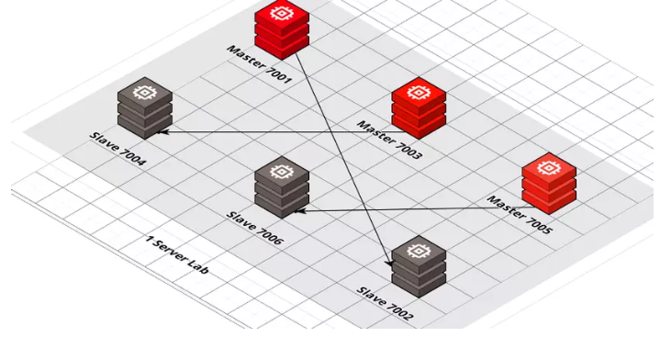
Mô hình cluster
 |  |  | Mô tả
 |  |  | 1 server chết > OK. Vẫn còn (33%_node2) + (33%_node3) + (33% Slave của server_1 đặt trên server 3) = Tổng 100% data
 |  |  | 2 server chết > FAIL . Không thể load đc 100% data mà chỉ có 66% có thể gọi ra đc.
 |  |  | 3 server chết > FAIL
 |  |  | 3 slave ta có thể đặt trên 3 server khác, trường hợp 3 master chết, ta vẫn có đủ 100% data sharding.

 |  |  | Lưu ý:
 |  |  | Chỉ support chạy trên db0 (không hỗ trợ multi db)

Các sự cố hay gặp khi sử dụng redis
 | Khi query data không tồn tại trong DB => không lưu giá trị vô cache => khi get data không có trong cache, có nhiều query tới DB
 |  | Trả về một biến để xác định data đó thực sự không có trong DB => lưu vô cache => để không query tới DB nữa
 |  | Set giá trị null vô cache với thời gian hết hạn ngắn

 | Key trong cache hết hạn và đồng thời có rất nhiều tìm kiếm trên key hết hạn => query xuống DB
 |  | Tạo một khóa mutex lock để đảm bảo có một request được query xuống DB và set vào redis, các request khác thì đợi rồi lấy từ redis
 |  | Sử dụng 1 con service or worker check kiểm tra thời gian hết hạn của key đó. khi gần hết hạn thì nó tự động query db và gán vào lại

 | Có nhiều key hết hạn cùng một lúc hoặc redis không hoạt động
 |  | Sử dụng redis cluster hoặc sentinel

